SAT-OVM-MTN-04
▣ Σενάριο SAT-OMC-MTN-04: Διαμόρφωση

ΠΡΟΣΩΠΙΚΟ/ ΟΔΗΓΟΣ
Tapping card
View OSCVM Setting screen
Select the confituration menu
View configuration items
ΕΕΚ
Validate card
▶ Περιγραφή και Ροή
Περιγραφή |  | Η λειτουργία αυτή επιτρέπει στο προσωπικό (ή στον οδηγό) να αλλάξει τις μεταβλητές περιβάλλοντςο και της λειτουργικές παραμέτρους
Ροή εργασιών

▶ Προετοιμασία
Προετοιμασία |  | ΠΡΟΣΩΠΙΚΟ 1 AΝΑ ΜΟΝΑΔΑ, ΕΕΚ 1 AΝΑ ΜΟΝΑΔΑ

▶ Δεδομένα
Αρ. | Αντικείμενο | 1 | 2 | 3 | 4 | 5
1 | N/A

001
Test Case -SAT-OMC-MTN-04-001 : Configuration of Environment

1. Test Scenario
Test date |  | 1st |  | Tester |  | 1st
 |  | 2nd |  |  |  | 2nd
 |  | 3rd |  |  |  | 3rd

Login
Vıew Settings Menu
Select Configuration Menu
Configuration items
Description |  | Configuration of Environment |  |  |  |  | Written by |  | Süleyman Kabadayı
Flow

NO | Task | Test data | Expected result | Person in charge | Result |  | Pass/Fail |  |  | Remark
 |  |  |  |  |  |  | 1st | 2nd | 3rd
1 | [Login] 1. Tapping with the staff card | Test Data : Staff card for testing | Success to Login Display the Setting Menu screen | KIM J.E. | 1st |  |  |  |  | Test Data:B
 |  |  |  |  | 2nd
 |  |  |  |  | 3rd
2 | 1.Select configuration menu |  | Display the configuration menu | KIM J.E. | 1st |  |  |  |  | Test Data:C
 |  |  |  |  | 2nd
 |  |  |  |  | 3rd
3 | 1. Configuration the environment items | Test Data : A | Succes to configure | KIM J.E. | 1st |  |  |  |  | Test Data :D
 |  |  |  |  | 2nd
 |  |  |  |  | 3rd

NO | Item
A | the environment items | -. Volume -. Brightness (It will be included items in the future as the software development)
B | 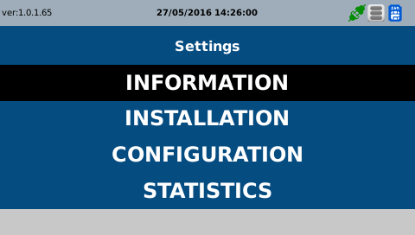 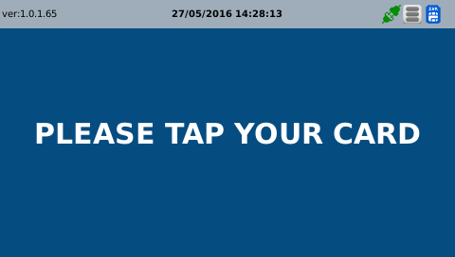
C | 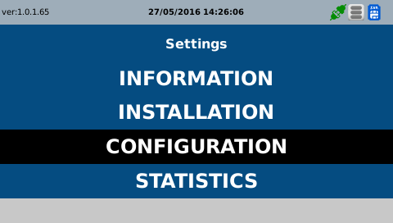
D | 